До
9-10 |  |  |  |  |  |  |  |  |  |  |  |  |  |  |  |  |  |  |  |  |  |  |  |  |  |  |  | 3 | 3
8-10 |  |  |  |  |  |  |  |  |  |  |  |  |  |  |  |  |  |  |  |  |  |  |  |  |  |  |  | 3 | 3 | 3
7-9 |  |  |  |  |  |  |  |  |  |  |  | 1 | 1 | 1 | 1 | 1 | 1 | 1 | 1
6-9 |  |  |  |  |  |  |  |  |  |  |  |  | 1 | 1 | 1 | 1 | 1 | 1 | 1 | 1
6-8 |  |  |  |  |  |  |  |  |  |  |  |  | 1 | 1 | 1 | 1 | 1 | 1 | 1 | 1 | 1 | 1
5-9 |  |  |  |  |  |  |  |  |  |  |  |  |  |  |  |  |  | 1 | 1 | 1 | 1 | 1 | 1 | 1 | 1 | 1 | 1
5-8 |  |  |  |  |  |  |  |  |  |  |  |  |  |  |  |  |  | 1 | 1 | 1 | 1 | 1 | 1 | 1 | 1 | 1 | 1
4-7 |  |  |  |  |  | 5
4-6 |  |  |  |  |  | 1 | 1 | 1 | 1 | 1 | 1 | 1
4-5 |  |  |  |  |  | 1 | 1
3-7 |  |  |  |  |  |  |  |  | 2 | 2 | 2
3-6 |  |  |  |  |  |  |  |  | 2 | 2 | 2
3-5 |  |  |  |  |  |  |  |  | 3 | 3 | 3 | 3 | 3 | 3 | 3 | 3 | 3
2-7 |  |  |  |  |  |  |  | 1
2-5 |  |  |  |  |  |  |  | 2 | 2 | 2 | 2 | 2 | 2 | 2 | 2
1-4 | 7 | 7 | 7 | 7 | 7
1-3 | 0 | 0 | 0 | 0 | 0 | 0 | 0 | 0
1-2 | 0 | 0 | 0 | 0 | 0 | 0 | 0
 | 1 | 2 | 3 | 4 | 5 | 6 | 7 | 8 | 9 | 10 | 11 | 12 | 13 | 14 | 15 | 16 | 17 | 18 | 19 | 20 | 21 | 22 | 23 | 24 | 25 | 26 | 27 | 28 | 29 | 30

ИТОГО | 7 | 7 | 7 | 7 | 7 | 7 | 2 | 4 | 10 | 10 | 10 | 7 | 8 | 8 | 8 | 6 | 6 | 5 | 5 | 4 | 3 | 3 | 2 | 2 | 2 | 2 | 2 | 6 | 6 | 3
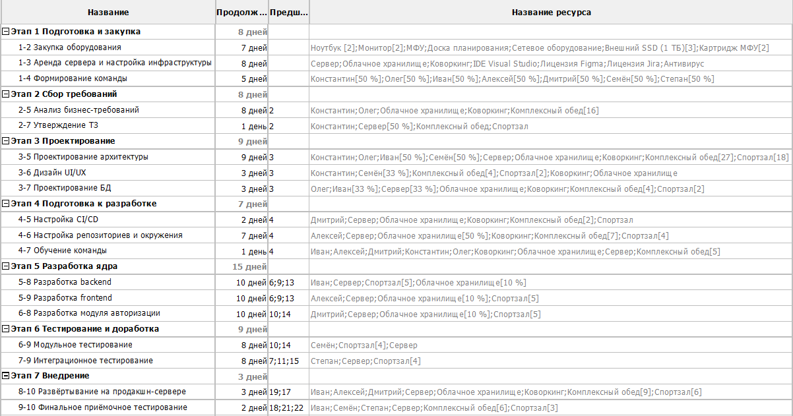

График загрузки

После
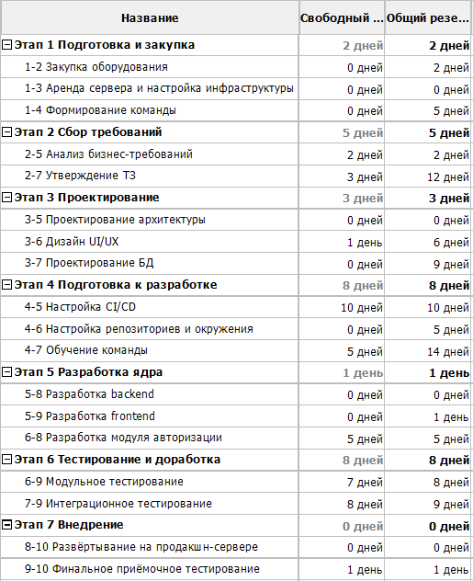
9-10 |  |  |  |  |  |  |  |  |  |  |  |  |  |  |  |  |  |  |  |  |  |  |  |  |  |  |  |  | 3 | 3
8-10 |  |  |  |  |  |  |  |  |  |  |  |  |  |  |  |  |  |  |  |  |  |  |  |  |  |  |  | 3 | 3 | 3
7-9 |  |  |  |  |  |  |  |  |  |  |  |  |  |  |  |  |  |  |  |  | 1 | 1 | 1 | 1 | 1 | 1 | 1 | 1
6-9 |  |  |  |  |  |  |  |  |  |  |  |  |  |  |  |  |  |  |  |  | 1 | 1 | 1 | 1 | 1 | 1 | 1 | 1
6-8 |  |  |  |  |  |  |  |  |  |  |  |  |  |  |  |  |  | 1 | 1 | 1 | 1 | 1 | 1 | 1 | 1 | 1 | 1
5-9 |  |  |  |  |  |  |  |  |  |  |  |  |  |  |  |  |  | 1 | 1 | 1 | 1 | 1 | 1 | 1 | 1 | 1 | 1
5-8 |  |  |  |  |  |  |  |  |  |  |  |  |  |  |  |  |  | 1 | 1 | 1 | 1 | 1 | 1 | 1 | 1 | 1 | 1
4-7 |  |  |  |  |  | 5
4-6 |  |  |  |  |  | 1 | 1 | 1 | 1 | 1 | 1 | 1
4-5 |  |  |  |  |  | 1 | 1
3-7 |  |  |  |  |  |  |  |  |  |  |  |  |  |  |  |  |  | 2 | 2 | 2
3-6 |  |  |  |  |  |  |  |  |  |  |  |  |  |  | 2 | 2 | 2
3-5 |  |  |  |  |  |  |  |  | 3 | 3 | 3 | 3 | 3 | 3 | 3 | 3 | 3
2-7 |  |  |  |  |  |  |  | 1
2-5 |  |  |  |  |  |  |  | 2 | 2 | 2 | 2 | 2 | 2 | 2 | 2
1-4 | 7 | 7 | 7 | 7 | 7
1-3 | 0 | 0 | 0 | 0 | 0 | 0 | 0 | 0
1-2 | 0 | 0 | 0 | 0 | 0 | 0 | 0
 | 1 | 2 | 3 | 4 | 5 | 6 | 7 | 8 | 9 | 10 | 11 | 12 | 13 | 14 | 15 | 16 | 17 | 18 | 19 | 20 | 21 | 22 | 23 | 24 | 25 | 26 | 27 | 28 | 29 | 30

ИТОГО | 7 | 7 | 7 | 7 | 7 | 7 | 2 | 4 | 6 | 6 | 6 | 6 | 5 | 5 | 7 | 5 | 5 | 5 | 5 | 5 | 5 | 5 | 5 | 5 | 5 | 5 | 5 | 5 | 6 | 6
График загрузки (После)

График загрузки (До)
 | 7
 | 7
 | 7
 | 7
 | 7
 | 7
 | 2
 | 4
 | 10
 | 10
 | 10
 | 7
 | 8
 | 8
 | 8
 | 6
 | 6
 | 5
 | 5
 | 4
 | 3
 | 3
 | 2
 | 2
 | 2
 | 2
 | 2
 | 6
 | 6
 | 3

